1
2024-05-09
 | 1．加入者情報管理：加入者検索画面を表示

クリック

1-2．加入者検索画面の氏名と検索ボタンの間に列名を指定できるドロップダウンと昇順降順が指定できるドロップダウンが表示されていること。

1-1．ソート機能(表示順)が表示されていること。

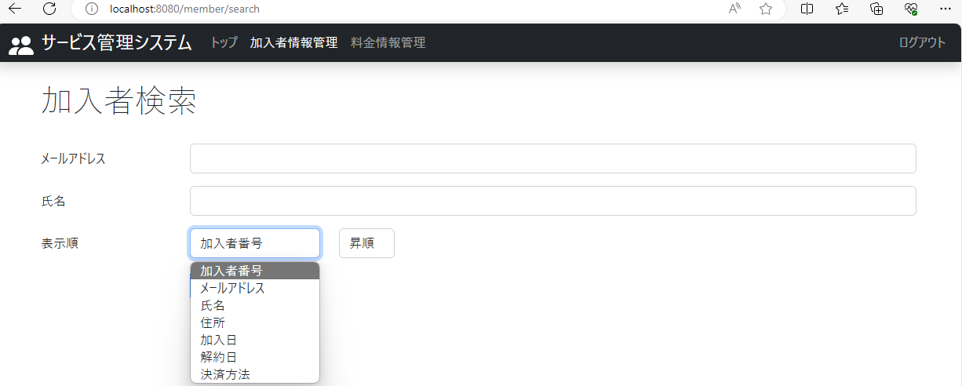

1-3．加入者検索画面の列名のドロップダウン(加入者番号)をクリックすると、列名(加入者番号、メースアドレス、氏名、住所、加入日、解約日、決済方法)が選択できるようになっていること。

クリック

1-4．加入者検索画面の昇順のドロップダウンをクリックすると、昇順か降順かを選択できるようになっていること。

2
2024-05-09
 | 2．加入者情報管理：列名は加入者番号、ソートは昇順に設定し、検索ボタンをクリック

クリック

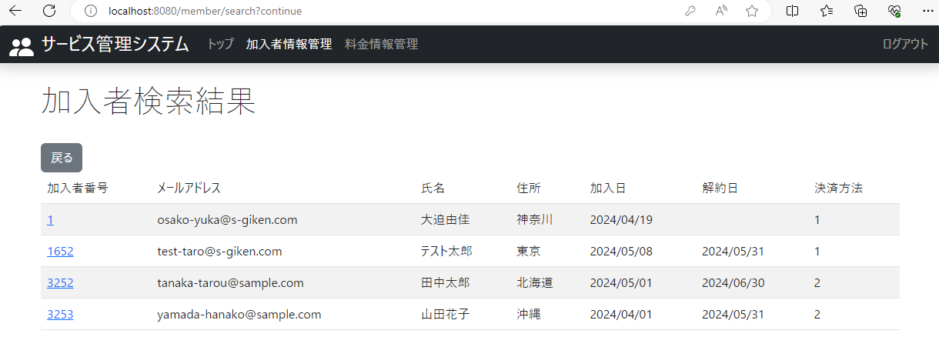

2．加入者検索結果画面に加入者番号が昇順で表示されていること。

3
2024-05-09
 | 3．加入者情報管理：列名は加入者番号、ソートは降順に設定し、検索ボタンをクリック

クリック

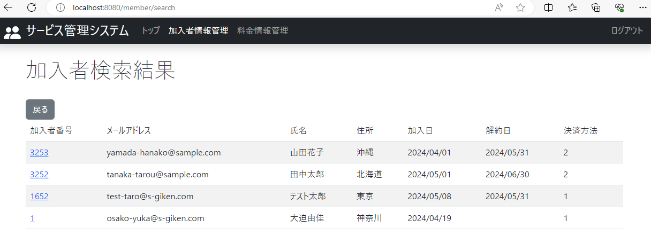

3．加入者検索結果画面に加入者番号が降順で表示されていること。

4
2024-05-09
 | 4．加入者情報管理：列名はメールアドレス、ソートは昇順に設定し、検索ボタンをクリック

クリック

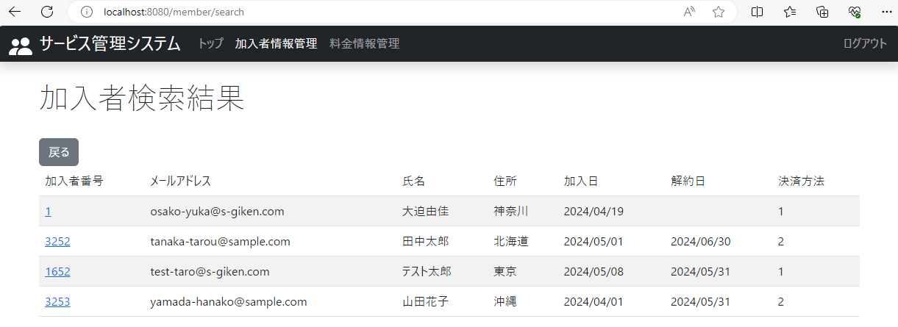

4．加入者検索結果画面にメールアドレスが昇順（文字コード順）で表示されていること。

5
2024-05-09
 | 5．加入者情報管理：列名はメールアドレス、ソートは降順に設定し、検索ボタンをクリック

クリック



5．加入者検索結果画面にメールアドレスが降順（文字コード順）で表示されていること。

6
2024-05-09
 | 6．加入者情報管理：列名は氏名、ソートは昇順に設定し、検索ボタンをクリック

クリック

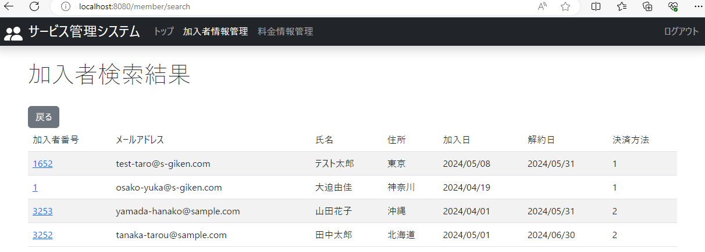

6．加入者検索結果画面に氏名が昇順（文字コード順）で表示されていること。

7
2024-05-09
 | 7．加入者情報管理：列名は氏名、ソートは降順に設定し、検索ボタンをクリック

クリック

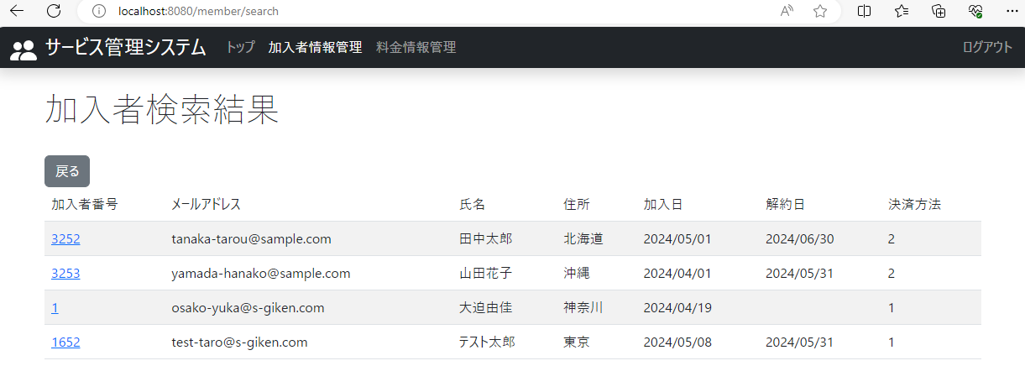

7．加入者検索結果画面に氏名が降順（文字コード順）で表示されていること。

8
2024-05-09
 | 8．加入者情報管理：列名は住所、ソートは昇順に設定し、検索ボタンをクリック

クリック

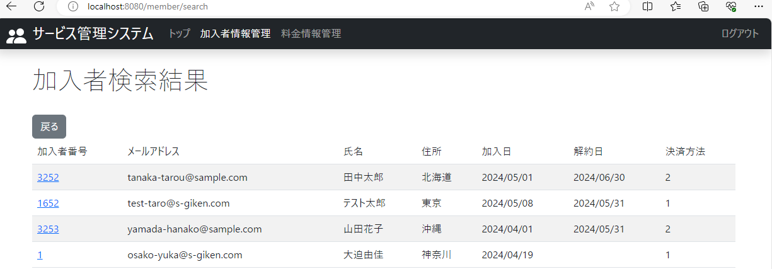

8．加入者検索結果画面に住所が昇順（文字コード順）で表示されていること。

9
2024-05-09
 | 9．加入者情報管理：列名は住所、ソートは降順に設定し、検索ボタンをクリック

クリック



9．加入者検索結果画面に住所が降順（文字コード順）で表示されていること。

10
2024-05-09
 | 10．加入者情報管理：列名は加入日、ソートは昇順に設定し、検索ボタンをクリック

クリック

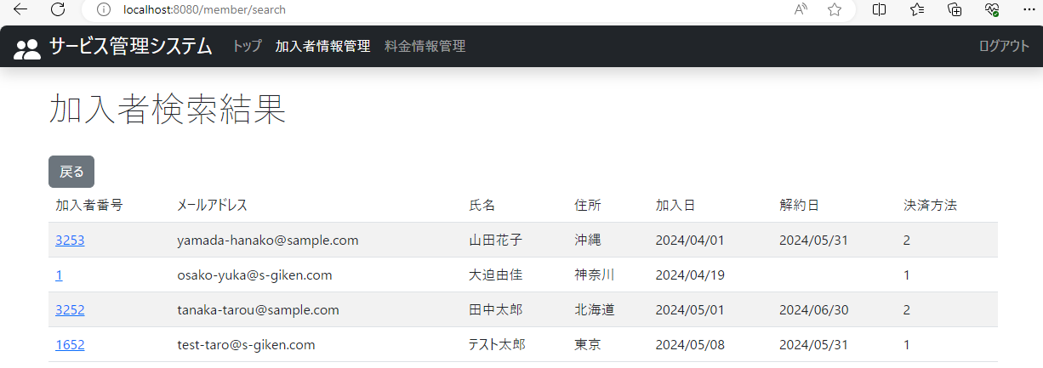

10．加入者検索結果画面に加入日が昇順で表示されていること。

11
2024-05-09
 | 11．加入者情報管理：列名は加入日、ソートは降順に設定し、検索ボタンをクリック

クリック



11．加入者検索結果画面に加入日が降順で表示されていること。

12
2024-05-09
 | 12．加入者情報管理：列名は解約日、ソートは昇順に設定し、検索ボタンをクリック

クリック



12．加入者検索結果画面に解約日が昇順で表示されていること。

13
2024-05-09
 | 13．加入者情報管理：列名は解約日、ソートは降順に設定し、検索ボタンをクリック

クリック

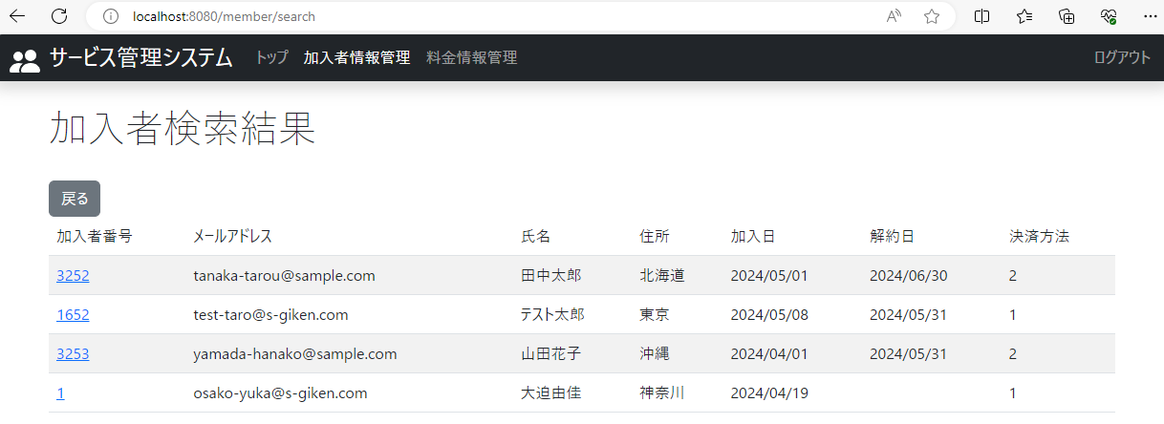

13．加入者検索結果画面に解約日が降順で表示されていること。

14
2024-05-09
 | 14．加入者情報管理：列名は決済方法、ソートは昇順に設定し、検索ボタンをクリック

クリック

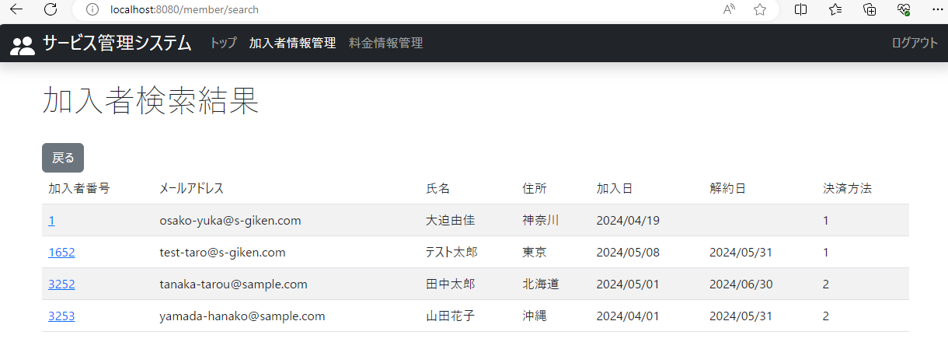

14．加入者検索結果画面に決済方法が昇順で表示されていること。

15
2024-05-09
 | 15．加入者情報管理：列名は決済方法、ソートは降順に設定し、検索ボタンをクリック

クリック

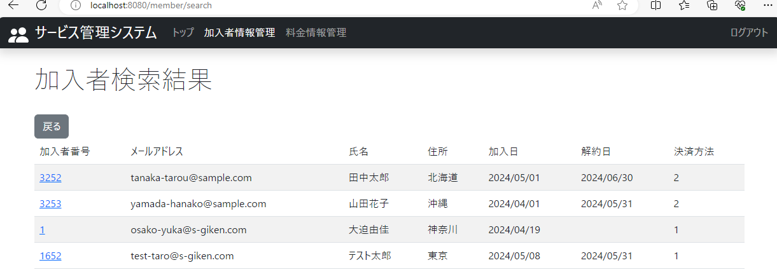

15．加入者検索結果画面に決済方法が降順で表示されていること。

16
2024-05-09
 | 16．料金情報管理：料金情報検索画面を表示

クリック

16-2．料金情報検索画面の料金名と検索ボタンの間に列名を指定できるドロップダウンと昇順降順が指定できるドロップダウンが表示されていること。

16-1．ソート機能(表示順)が表示されていること。

16-3．料金情報検索画面の列名のドロップダウン(料金番号)をクリックすると、列名(料金番号、料金名、月額料金、適用開始日、適用終了日、)が選択できるようになっていること。

クリック

16-4．料金情報索画面の昇順のドロップダウンをクリックすると、昇順か降順かを選択できるようになっていること。

17
2024-05-09
 | 17．料金情報管理：列名は料金番号、ソートは昇順に設定し、検索ボタンをクリック

クリック

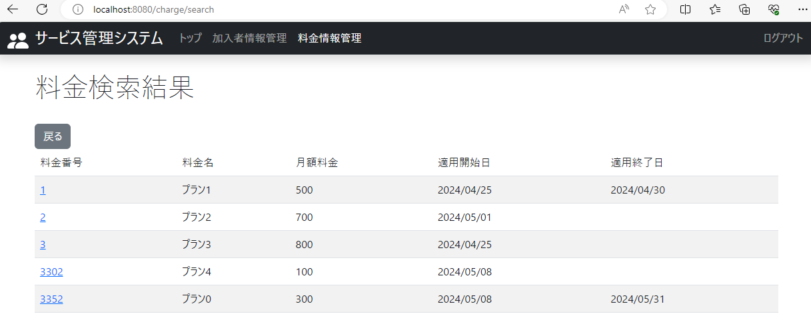

17．料金情報検索結果画面に料金番号が昇順で表示されていること。

18
2024-05-09
 | 18．料金情報管理：列名は料金番号、ソートは降順に設定し、検索ボタンをクリック

クリック

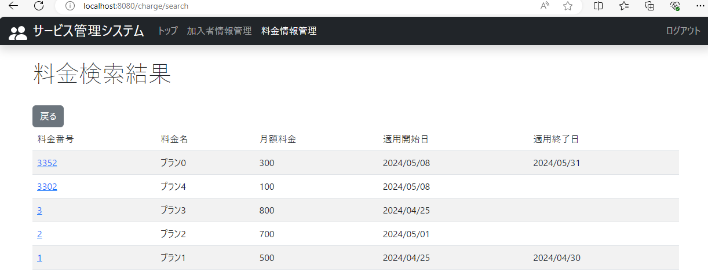

18．料金情報検索結果画面に料金番号が降順で表示されていること。

19
2024-05-09
 | 19．料金情報管理：列名は料金名、ソートは昇順に設定し、検索ボタンをクリック

クリック

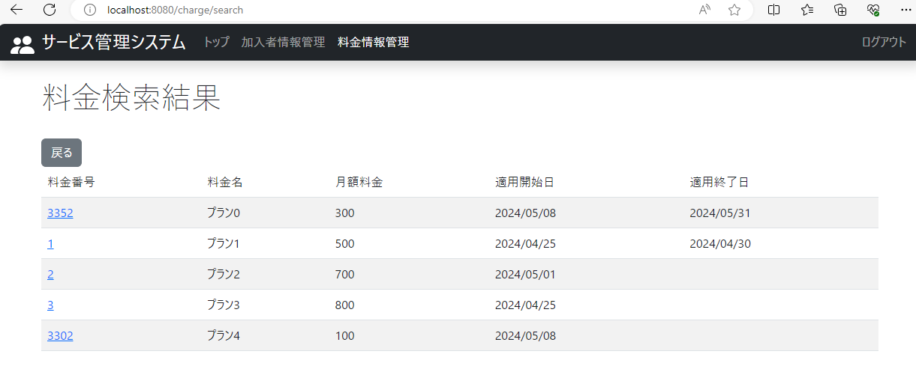

19．料金情報検索結果画面に料金名が昇順（文字コード順）で表示されていること。

20
2024-05-09
 | 20．料金情報管理：列名は料金名、ソートは降順に設定し、検索ボタンをクリック

クリック

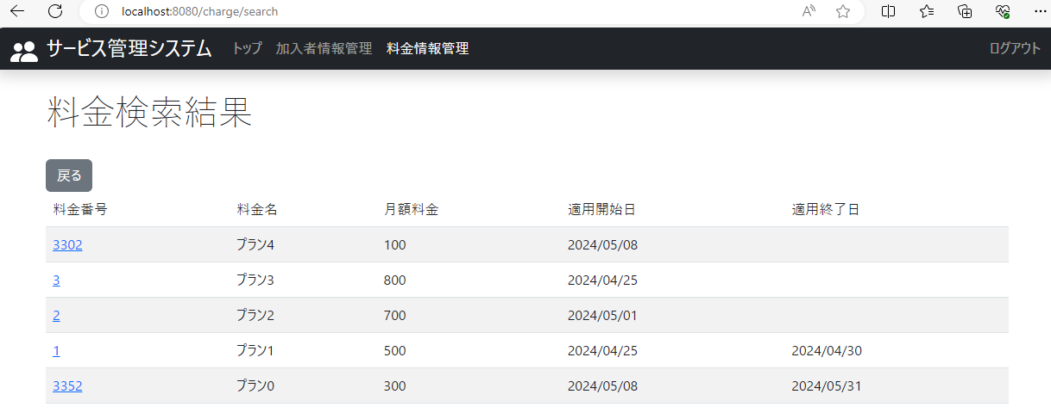

20．料金情報検索結果画面に料金名が降順（文字コード順）で表示されていること。

21
2024-05-09
 | 21．料金情報管理：列名は月額料金、ソートは昇順に設定し、検索ボタンをクリック

クリック

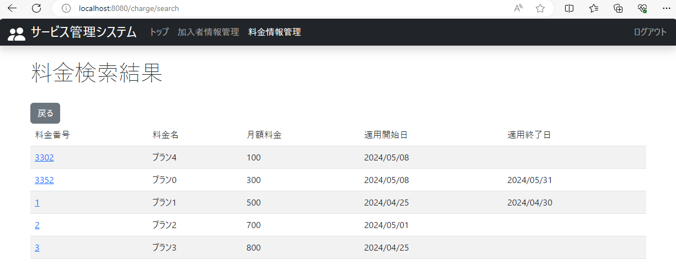

21．料金情報検索結果画面に月額料金が昇順で表示されていること。

22
2024-05-09
 | 22．料金情報管理：列名は月額料金、ソートは降順に設定し、検索ボタンをクリック

クリック

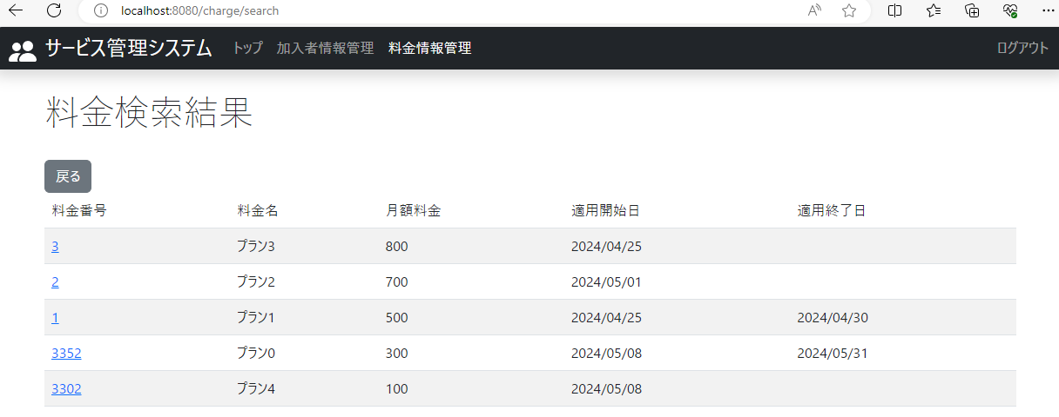

22．料金情報検索結果画面に月額料金が降順で表示されていること。

23
2024-05-09
 | 23．料金情報管理：列名は適用開始日、ソートは昇順に設定し、検索ボタンをクリック

クリック



23．料金情報検索結果画面に適用開始日が昇順で表示されていること。

24
2024-05-09
 | 24．料金情報管理：列名は適用開始日、ソートは降順に設定し、検索ボタンをクリック

クリック

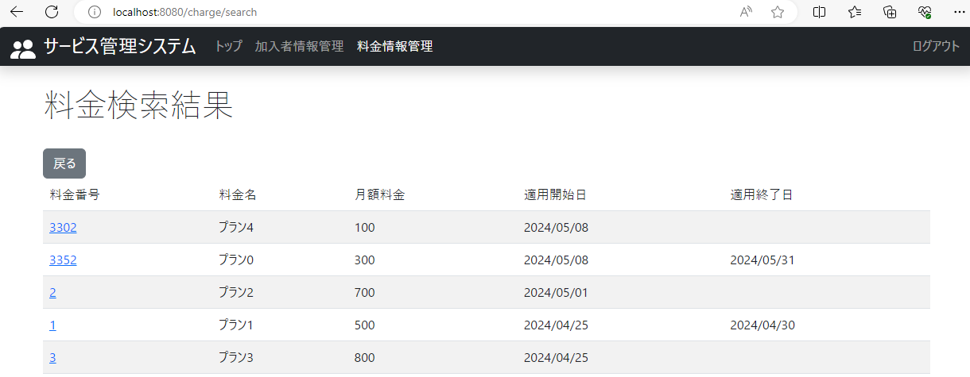

24．料金情報検索結果画面に適用開始日が降順で表示されていること。

25
2024-05-09
 | 25．料金情報管理：列名は適用終了日、ソートは昇順に設定し、検索ボタンをクリック

クリック

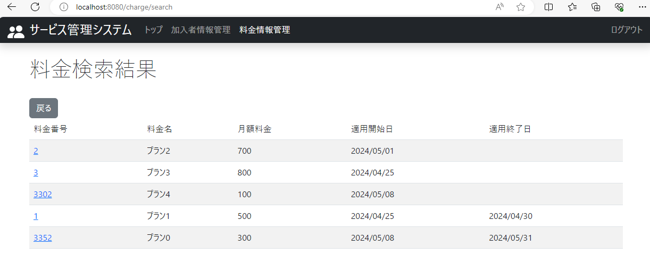

25．料金情報検索結果画面に適用終了日が昇順で表示されていること。

26
2024-05-09
 | 26．料金情報管理：列名は適用終了日、ソートは降順に設定し、検索ボタンをクリック

クリック

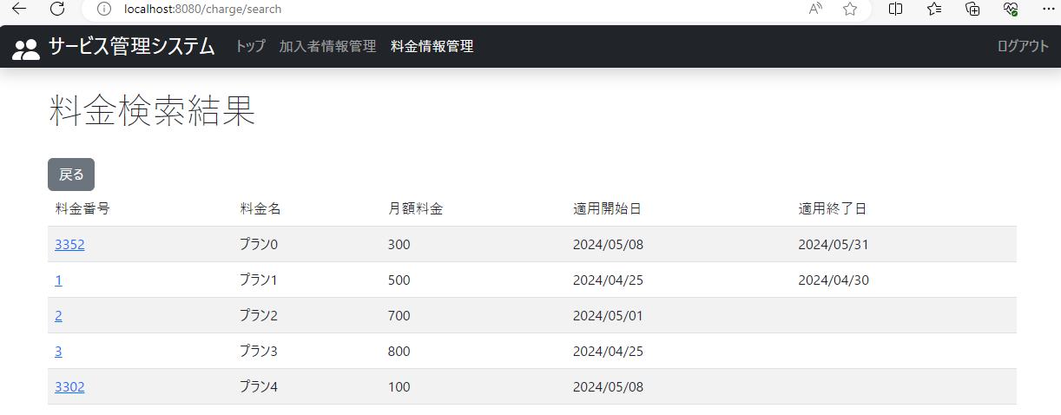

26．料金情報検索結果画面に適用終了日が降順で表示されていること。

